Medidores Telegestão
 | Medidores de Caudal
 | ID no SIG |  | ID no EPANET |  | Designação do medidor no SCADA | Descrição
 | Nó | Conduta associada | Nó | Conduta associada
1 | aMC403150114 | aTU6128150127 | aMC403150114 | Pipe 6 | APA Caudal Actual | Medidor de Q à entrada do sistema
2 | aMC412150114 | aTU5651150127 | aMC412150114 | aTU4981150302 | HC Caudal | Medidor de Q antes do Hotel Conrad
3 | aMC409150114 | aTU5649150127 | aMC409150114 | aTU1096150205 | PB2 caudal caixa 1 | Medidor de Q a "meio" da rede
4 | aMC402150114 | aTU5641150127 | aMC402150114 | aTU455150205 | QV Caudal | Medidor de Q à entrada do sistema
5 | aMC401150114 | aTU5640150127 | aMC401150114 | aTU1477150205 | RPR Caudal Grv | Medidor de Q à entrada do sistema
6 | aMC404150114 | aTU1600141229 | aMC404150114 | Pipe 2 | RPR Caudal Pre | Medidor de Q à entrada do sistema
7 | aMC406150114 | aTU6050150127 | aMC406150114 | aTU1093150205 | RSV R5 Caudal Caixa | Medidor de Q a "meio" da rede

 | Medidores de Pressão
 | ID no SIG |  | ID no EPANET | Designação do medidor no SCADA | Descrição
 | Nó | Conduta | Nó
1 | aMI814150114 | aTU6128150127 | n.d. (aMC403150114) | APA Pressão | Medidor de P à entrada do sistema (poderá não ter grande interesse)
3 | aMI817150114 | aTU5622150127 | aMI817150114 | PB2 pressao caixa 1 | Medidor de P a "meio" da rede
4 | aMI830150114 | aTU5641150127 | n.d. (aMC402150114) | QV Sonda de Pressao | Medidor de P à entrada do sistema
5 | aMI811150114 | aTU1596141229 | n.d. (aMC401150114) | RPR Caudal Grv | Medidor de P à entrada do sistema
6 | aMI815150114 | aTU1600141229 | n.d. (aMC404150114) | RPR Caudal Pre | Medidor de P à entrada do sistema
7 | aMI817150114 | aTU5622150127 | aMI817150114 | RSV R5 Pressao caixa 2 | Medidor de P a "meio" da rede

 |  | Medidor de P pode não estar representado no EPANET

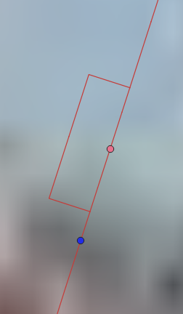


 |  | SIG, 2 medidores | EPANET, 1 nó

